CollectiveAccess
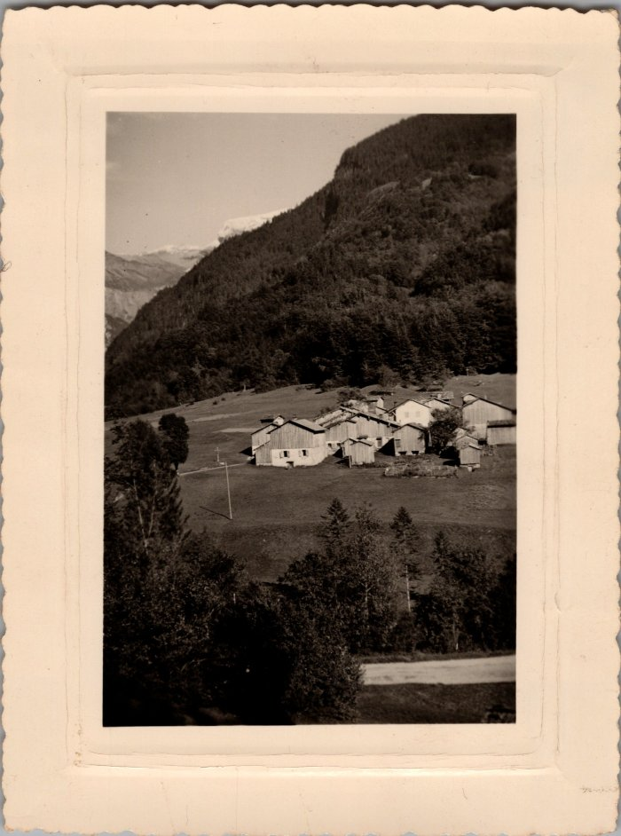
Image | Object | Description | Date
 | Photo vue du Brairet (29-007) | Photo vue du Brairet
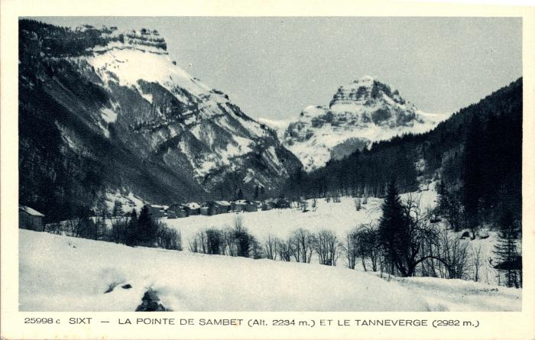 | La pointe de Sambet, le "Tanneverge" et le hameau du Brairet l'hiver (2-983) | La pointe de Sambet, le "Tanneverge" et le hameau du Brairet l'hiver

